タイトル
更新日 | タイトル

 | 概要

 | ・タイトル画面の仕様です
 | ・ゲームを開始した際に１番最初に表示される画面です
 | ・SPACEでゲームを開始します

 | 目的

 | ・プレイヤーにタイトルを認知してもらうために作ります
 | ・プレイヤーキャラなどを、認知してもらいたいです

 | 詳細

 | 必要な要素は、以下です
 |  | ・タイトルロゴ
 |  | ・スタートボタン
 |  | ・背景

 | 表示イメージ

背景

BUSTER SHOOTER
タイトルロゴ

PUSH TO SPACE
スタートボタン

 | タイトルロゴ

 |  | タイトルロゴは、画面の中心に大きく教示します。
 |  | 表示名は以下です

 |  |  | 表示名： BUSTOR SHOOTER

 |  |  | 表示は画像を使用します

 | スタートボタン

 |  | スタートボタンは、画面の中心に大きく教示します。
更新日 |  | 表示名は以下です

 |  |  | 表示名： PUSH SPACE

 |  |  | 表示は画像を使用します

 | 背景

 |  | 背景は黒でお願いします
 |  | 後に、画像にする予定です

プレイヤー
更新日 | プレイヤー

 | 概要 |  |  |  | 担当：瑠唯くん

 | プレイヤーは、授業で使ったプログラムをベースに制作します。
 | プレイヤーの正式なデザインが決まり次第、デザインを変更してください。

 | 目的

 | ・出来る動きを絞る
 | ・プレイスキルがない人でも、操作にストレスを感じないようにしたい
 | ・アクションの楽しさを感じられる操作にしたい

 | 詳細

 | ・移動
 | ・ジャンプ
 | ・ボールを打つ
 | ・判定

 | プレイヤーキャラクター概要


 | ・現状では、ドットキャラクター予定
 | ・サイバーっぽいデザイン予定

 | 変更 |  |  | ファンタジー風の剣士です
 |  |  |  | ドットイラストです

 | 移動

 | キーボードのDキーを押すと右に移動 |  |  |  |  |  |  |  |  | [速度４] |  |  | []は後から速度変更できるようにしてください |  |  |  |  | 移動が遅すぎて、ストレスになることを回避したい
 | キーボードのAキーを押すと左に移動 |  |  |  |  |  |  |  |  | [速度４] |  |  | []は後から速度変更できるようにしてください |  |  |  |  | 移動が速すぎて、制御がしにくくなることを回避したい

 | ブロックに当たったら、それ以上ブロックのある方向に進まない

 |  |  |  |  | プレイヤー |  |  | ブロック |  |  |  | ボール

 |  |  | Dキー入力 |  |  |  |  |  |  |  | Aキー入力

 | ジャンプ

 | SPACEでジャンプ |  |  |  |  |  | [１ブロック分、上にジャンプする] |  |  |  |  |  |  |  | []は後からジャンプ高さ変更できるようにしてください |  |  |  |  | 階段を１段ずつ上りたい
 |  |  |  |  |  |  | [Gravity = 0.1くらい]

2024-11-22
図形調整 |  |  |  |  | ①SPACE入力 |  |  |  | ②1ブロック分ジャンプ |  |  |  |  | ③落下

 | ボールを打つ

 | マウスの左クリックをするとボールを打つ |  |  |  |  |  |  |  |  |  |  |  |  |  |  |  | １回のクリックで、一発撃ちたい

 |  |  |  |  |  | ①クリック |  |  | ①発射

 | マウスの左クリックで左に、右クリックで右にボールを発射してください

 |  | 連射について

 |  |  |  |  |  |  |  |  |  |  |  |  |  | クリック連打で連射できるようにしたいです。
 |  |  |  |  |  | ①クリック連打 |  |  |  |  |  |  |  | [連射速度]は、ボールとボールが被らない程度です |  |  |  |  | []は後から変更できるようにしてください

 |  |  |  |  |  |  |  |  |  |  |  |  |  | 変更点 |  | ボールは3発撃ったら0.5秒打てないようにしてください
 |  |  |  |  |  |  |  |  |  |  |  |  |  |  |  | 連射の感覚は、0.2秒くらいが理想です
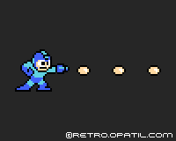

 | 判定

 | ブロックに当たったらそれ以上進まず、止まってください

 |  |  |  |  |  | ①停止
 |  | ぶつかった→

 | ダメージ演出

 |  | 敵にぶつかったら、点滅させてください

 | 以上

コントローラー
コントローラー仕様

概要

このシートでは、コントローラーの仕様について記載します

目的

PCゲーム操作に慣れていない人でも、遊びやすいようにする

詳細

コントローラーはXboxコントローラーを使用します
プレイヤーの移動等の仕様は、プレイヤー仕様に記載しています

操作

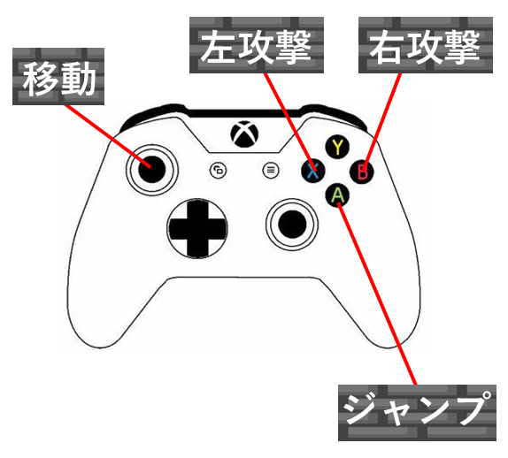
 | コントローラーの操作は以下です
 |  | ・左スティックで移動
 |  | ・Aボタンでジャンプ
 |  | ・Bボタンで右に攻撃
 |  | ・Xボタンで左に攻撃

左スティックで移動

 | スティックを右に倒すと右方向に移動します
 | スティックを左に倒すと左方向に移動します |  | ※スティックを軽く倒しても、強く倒しても、移動速度は共通です

Aボタンでジャンプ

 | ４つのボタンのうち、下のボタンでジャンプします |  |  | ※ボタンを軽く押しても、強く押しても、ジャンプは共通です

Bボタンで右に攻撃

 | ４つのボタンのうち、右のボタンでジャンプします |  |  | ※ボタンを軽く押しても、強く押しても、攻撃は共通です

Xボタンで左に攻撃

 | ４つのボタンのうち、左のボタンでジャンプします |  |  | ※ボタンを軽く押しても、強く押しても、攻撃は共通です

以上

敵２ スプリング
更新日 |  | 敵２ スプリング

 |  | 概要 | 担当：広望くん

 |  | マリオの羽ノコノコ、キョンシーのような動きイメージのエネミーです

 |  | 目的

 |  | 跳ねる敵に、ドキドキしてほしい

 |  | 必要なこと

 |  | ・ずっとジャンプしています。キョンシーみたいなイメージです |  |  |  |  |  |  |  |  |  |  | [ジャンプ２ブロック分] |  |  |  | []は後から速度変更できるようにしてください
 |  | ・エネミーは、右から左へ移動します |  |  |  |  |  |  | [速度２] | []は後から速度変更できるようにしてください
 |  | ・ブロックにぶつかったら、反転して移動します
 |  | ・ボールに当たったら、消えます

 |  | エネミーキャラクター


 |  | クリボー、ノコノコのようなポップで小柄なデザインにする予定です

2024-12-17 |  |  | 変更 |  | ミイラのデザインに変更しました

 | 詳細
2024-11-22
 |  | ずっとジャンプしています。キョンシーみたいなイメージです

 |  |  |  | 敵２ スプリング |  |  |  |  | ブロック |  |  | ボール

⑥
④
②
 |  |  |  |  |  |  |  |  |  | [ジャンプ２ブロック分] |  |  |  |  | []は後から速度変更できるようにしてください

⑦
⑤
③
①

 |  | エネミーは、右から左へ移動します

 |  |  |  |  |  |  |  |  |  |  | [速度２] |  |  | []は後から速度変更できるようにしてください
⑥
④
②

⑦
⑤
③
①

 |  | ブロックにぶつかったら、反転して移動します

 |  |  |  | ②反転する→

 |  |  |  |  |  |  | ①ぶつかった

 |  | ボールに当たったら、消えます

 |  | ４回当たったら、消してください

 |  |  |  |  |  |  |  |  |  |  |  |  |  |  |  |  |  | 消えた場合、判定も消してください

 |  |  |  |  | ①発射 |  |  |  |  |  |  |  |  |  |  | ③消える

 |  |  |  |  |  |  |  | ②ぶつかる

 |  | 空中で当たった場合

 |  |  |  |  |  | ①発射 |  |  | ②ぶつかる |  |  |  |  |  |  | ③消える |  | 空中で当たった場合は、その場で消えるようにしたいです
 |  |  |  |  |  |  |  |  |  |  |  |  |  |  |  |  |  | 消えた場合、判定も消してください

 |  |  | 修正：消える→やられ画像を0.5秒表示して消える でお願いします

 | 画面外にいる場合は削除してください

 |  | 以上

ステージ
更新日 |  | ステージ

 |  | 概要 |  |  |  | 担当：清登くん

 |  | ステージの特定のブロックに当たったら、次のステージに切り替えます
 |  |  | ・ステージ移動できる壁は、マップチップを作ってから伝えます
 |  |  | ・ステージは5個用意予定です

 |  | プレイヤーがブロックにぶつかったら、プレイヤーをその場で止めてください

 |  | 数字を入力すると、以下が表示できるようにしてください

 |  |  | ・ブロック
 |  |  | ・プレイヤー
 |  |  | ・敵１ ウォーカー
 |  |  | ・敵２ スプリング
 |  |  | ・ゴールフラッグ

 |  | 以下の処理を作ってください
 |  |  | ・ゲームクリア
 |  |  | ・ゲームオーバー

 |  | 目的

 |  | 遊びやすいステージにする
 |  | 遊びごたえのあるステージにする

 |  | 特定の壁に当たったら、次のステージに行きます
2024-11-22
 |  |  |  |  | プレイヤー |  |  |  |  | ブロック |  |  | ステージ移動 |  |  |  | ゴールフラッグ |  |  |  | 敵１ ウォーカー

 |  |  |  |  |  |  |  |  |  |  | ステージ移動の見た目はブロックと同じです |  |  |  |  |  |  | 修正 | 移動用のブロックを作ります
 |  |  |  |  |  |  |  |  |  |  | ステージ移動ができる判定のある、ブロックを作りたいです

 |  |  |  |  |  | ステージ１ |  |  |  |  |  |  |  |  |  |  |  |  |  | ステージ２
 |  |  |  |  |  |  |  |  |  |  |  |  |  | ①から①へ移動

 |  |  |  |  |  |  |  |  |  |  |  | ① |  |  |  |  |  | ①

 |  | ステージは5個用意予定です

 |  |  | ステージのマップチップ
 |  |  |  | ・stage.1.h
 |  |  |  | ・stage.2.h
 |  |  |  | ・stage.3.h
 |  |  |  | ・stage.4.h
 |  |  |  | ・stage.5.h
 |  |  | の作成をお願いします

 |  |  | ステージはcsvファイルで用意します

 |  | stage.1

 |  |  | stage.1は、プレイヤーを中心として、スクロールします。
 |  |  | ステージは、左からスタートし、右に進んて行きます。
 |  |  | スクロールは、進むことも、戻ることもできるようにしたいです。

スクロールイメージ

 |  |  |  |  |  |  |  | 木の座標

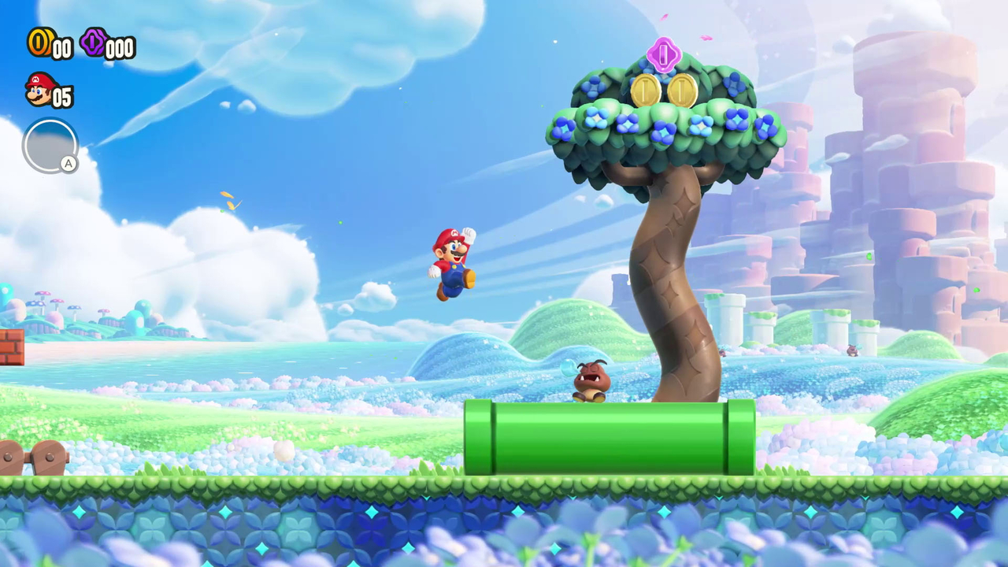
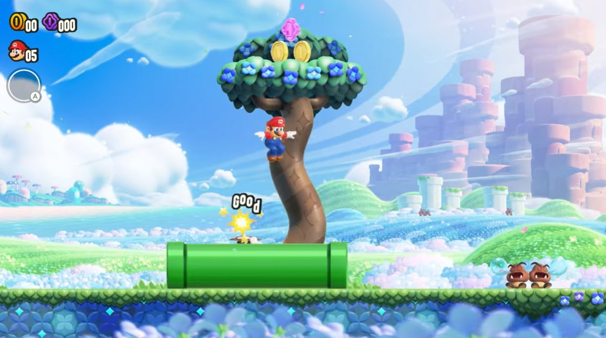
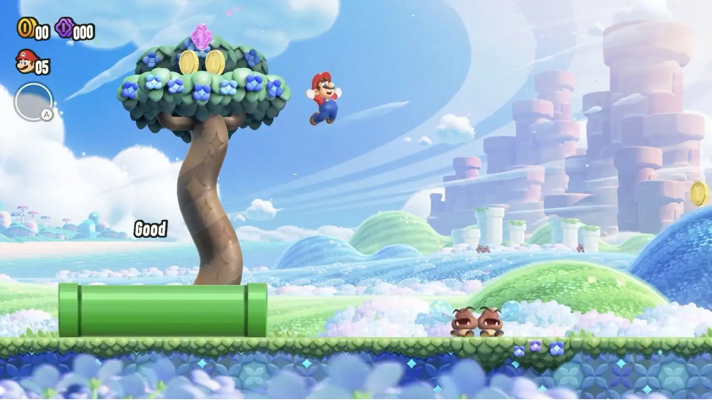
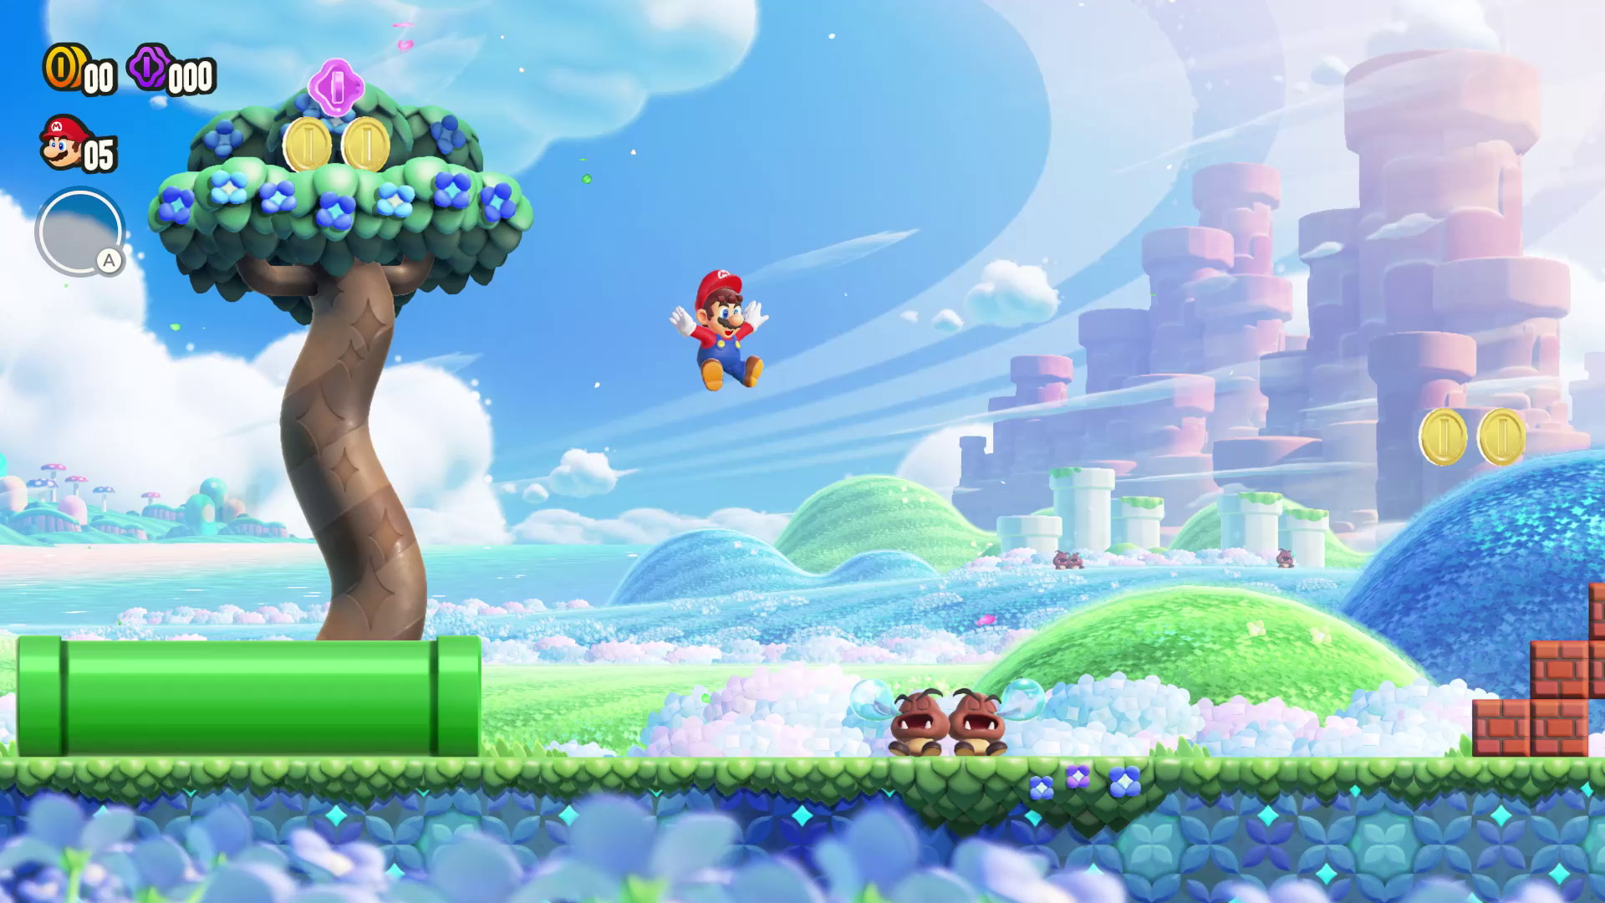

2024-12-17 | stage２～５の仕様を追加しました
 |  | stage.2

 |  |  | ※stage.1と仕様は共通です

 |  | stage.3

 |  |  | ・ステージは、左からスタートし、右に進んて行きます。
 |  |  | ・stage.3は、強制スクロールで、一定の速度でスクロールし続けます
 |  |  | ・進むことはできますが、戻ることはできません

 |  | stage.4

 |  |  | ・ステージは、上から下にスクロールしていきます
 |  |  | ・プレイヤーを中心として、スクロールします。 |  |  |  |  |  |  |  |  |  | ※強制スクロールではありません

 |  | stage.5

 |  |  | ※stage.1と仕様は共通です

 |  | プレイヤーがブロックにぶつかったら、プレイヤーをその場で止めてください
 |  |  |  | プレイヤーの使用書に記載しています

 |  | 数字を入力すると、以下が表示できるようにしてください

 |  |  | 表示する画像のサイズは、すべて[縦64 × 横64]に設定します |  |  |  |  |  |  |  |  |  |  |  |  | []は後から変更できるようにしてください

 |  |  | 項目 |  |  |  |  |  | 数字
 |  |  | ・プレイヤー |  |  |  |  |  |  | 9
 |  |  | ・敵１ ウォーカー |  |  |  |  |  |  | 2
 |  |  | ・敵２ スプリング |  |  |  |  |  |  | 3
 |  |  | ・ブロック |  |  |  |  |  |  | 1
 |  |  | ・ステージ移動ブロック |  |  |  |  |  |  | 5
 |  |  | ・ゴールフラッグ |  |  |  |  |  |  | 8
 |  |  | ・敵３ ジェット |  |  |  |  |  |  | 4

 |  | ゲームクリア

 |  |  | プレイヤーの中心部が、ゴールフラッグに当たったら、ゲームクリアの表示をしてほしいです

 |  |  |  |  |  |  |  |  |  |  | 中心座標が重なったらゲームクリアの表示を行う
中心座標

 |  | クリア画面表示
2024-12-25
 | 1.ゴールに到達したら、プレイヤーを操作不可にして、敵をすべて静止させてください
 |  | 2.画面のど真ん中に、大きくゲームクリア表示をしてください |  |  |  |  |  |  |  |  |  |  |  |  | imageファイルに画像があります
 |  | 3.２秒後にタイトルに戻ってください

 |  | 表示画像テキスト
 |  |  |  | GAME CLEAR

GAME CLEAR

 |  | HP表示

 |  |  |  | 敵に1回当たるごとにハートを1つずつ消していきます |  |  |  |  |  |  |  |  |  |  | ハートの画像はImageファイルに用意しています

 |  |  |  |  |  |  |  |  |  |  |  |  |  |  | ②ハートが1つ減る
 |  |  |  |  |  |  | ①敵と接触

 |  | 画面イメージ

 |  | ゲームオーバー
2024-12-25
 | 1.敵に3回当たったらゲームオーバーです
 |  | 2.ゲームオーバーになったら、プレイヤーを操作不可にして、敵をすべて静止させてください
 |  | 3.ゲームオーバー処理をしてください
 |  | 4.画面のど真ん中に、ゲームオーバーを表示してください |  |  |  |  |  |  |  |  |  |  |  | imageファイルに画像があります
 |  | 5.２秒後にタイトルに戻ってください

 |  |  |  |  |  |  |  |  |  |  |  |  |  |  |  | ①敵と接触 |  |  |  |  |  | ②動くもの全てを停止 |  | ③ゲームオーバー処理

 |  |  | ゲームオーバー処理
 |  |  | ・敵に3回ぶつかったらプレイヤーが跳ねて画面外に消えます |  |  |  |  |  |  |  |  |  |  |  |  |  | →その後ゲームオーバーの表示をします
 |  |  | ・奈落に落ちたら、プレイヤーが跳ねて画面外に消えます |  |  |  |  |  |  |  |  |  |  |  | →その後ゲームオーバーの表示をします

 |  |  |  |  |  | ①HP0 |  |  |  |  |  |  |  |  |  | ②0.5秒停止 |  |  |  |  |  |  | ③プレイヤーが跳ねる |  | ④画面外まで消えていく

 |  | ゲームオーバー画面表示
2024-12-25
 |  | プレイヤーが画面外まで消えたら、画像テキストを表示してください

 |  |  |  | 表示テキスト
 |  |  |  |  |  | GAME OVER

GAME OVER

 |  | 以上

ゴールフラッグ
更新日 | ゴールフラッグ

 | 概要
 | 旗です
 | 当たったら、ゲームを終了してください
 | [横１ブロック、縦２ブロック分のサイズ]です。 | []は後から速度変更できるようにしてください
 | 最後のマップにのみ存在します

 | 変更
 | ゴールは、洞窟の入り口のようなものにします
 | ブロックサイズ縦横比は1：1です

 | 目的

 | ファンタジーの雰囲気を、損なわないようにしたいです

 | 以上

